DISASSEMBLY
DISASSEMBLY CHECK SHEET |  |  |  |  | JOB NUMBER |  |  |  |  | DOCUMENT NO.
 |  |  |  |  | COMPONENT MODEL |  |  |  |  | PUBL. DATE
ROTARY HEAD MD6290 |  |  |  |  | COMPONENT SN |  |  |  |  | REVISION NO. |  | 01
 |  |  |  |  | MACHINE MODEL |  |  |  |  | PAGE

PROCESS |  |  |  | START |  |  |  | DISASSEMBLY BY
 |  |  |  | FINISH

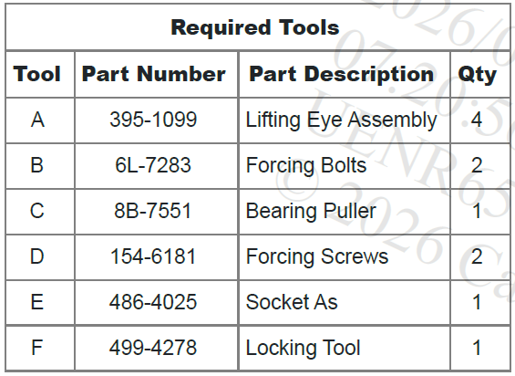
NO | PARTS TO REMOVE OR INSPECT | CONDITIONS TO BE INSPECTED |  |  |  | REUSE | SALVAGE | REPLACE | SKETCH DRAWING OR PHOTOES |  |  |  | REMARKS
1 | TOOL REQUIRED

2 | START DARI : |  | Remove Gear Bocx
 |  |  | Drain Oil dari gear box

3 | STAND COMPONENT |  | Letakkan kotak roda gigi pada penyangga yang sesuai. Lepaskan baut (2) dan pelat segel (3) dari wadah (1).

4 | REMOVE DOU CONE SEAL |  | Lepas duo-cone seal (4) dari seal plate (3) dan case (1).

5 | SEAL HOUSING |  | Gunakan Tool (B) untuk melepas seal housing (5). Lepas bolts (60 dan seal housing (5).

6 | REMOVE SHIM |  | Lepas shims (7) dan lip seal (8).

7 | HOUSING |  | Lepas bolts (9) dari housing (10). Illustration

8 | SEAL HOUSING |  | Gunakan Tooling (B) untuk melepas seal housing (10). Tanda (X) pada seal housing (10) sebagai alat. Lepas seal housing (10).

9 | SEAL HOUSING |  | Lepas seal (11)dari seal housing (10).

10 | REMOVE LOCKNUT
 |  |  | Note: Locknut (13) berulir kiri Lepas set screws (12). Gunakan Tool untuk melepas locknut (13). Gunakan Tooling (F) untuk menahan gears, remove locknut (13).

11 | LOCKNUT |  | Note: Locknut (13A) berulir kiri Lepas set screws (12A). Gunakan Tool untuk melepas locknut (13A). Gunakan Tool (F) untuk menahan gears, lepas locknut (13A).

12 | BEARING CARRIER |  | Lepas bolts (16), bearing carrier (15), dan bearing (14).

13 | BEARING CUP & BEARING CARRIER |  | Gunakan Alat press yang sesuai untuk melepas bearing cup (17) dari bearing carrier (15). Lepas bearing cup (17).

14 | PLUG & COVER |  | Lepas plug (18). Lepas bolts (19), cover (20) dan shims (21).

15 | GEARBOX COVER |  | Gunakan Tool(A) dan alat angkat yang sesuai untuk melepas gearbox cover (24). Berat gearbox cover (24) kira-kira 115 kg (254 lb). Lepas bolts (22) dan (23). Gunakan bolts (22) Gunakan jack bolts untuk melepas gearbox cover (24). Lepas gearbox cover (24).

16 | BEARING CUP |  | Remove bearing cup (25).

17 | RETAINING RING |  | Remove retaining ring (26).

18 | INPUT SHAFT |  | Lepas input shaft assembly (28). Gunakan Tooling (A) alat angkat yang sesuai untuk remove intermediate shaft assembly (27). Berat intermediate shaft assembly (27) Sekitar 32 kg (71 lb). Lepas intermediate shaft assembly (27).

 |  |  | Gunakan Alat Press yang sesuai dan Tool (C) untuk melepas bearing cone (29) dari intermediate shaft assembly (27). Lepas bearing cone (29).

19 | INTERMEDIATE SHAFT

 |  |  | Lepas retaining ring (30) dan gear (31) dari shaft (32). Lepas keys (33).

20 | INPUT SHAFT |  | Gunakan Tool (C) dan alat Press yang sesuai untuk membuka bearing (34)dari input shaft assembly (28). Lepas bearing (34).

21 | RETAINING RING |  | Lepas retaining ring (35).

 |  |  | Gunakan Tool (A) dan alat angkat yang sesuai untuk melepas case (1) dan output gear (37) dari output shaft (36). Berat case (1) dan output gear (37) 550 kg (1213 lb). Lepas case (1) dan output gear (37)dari output shaft (36).
22 | ROTARY HEAD CASE

23 | COLLAR |  | Lepas collar (38) dari output shaft (36).

24 | BEARING OUTPUT SHAFT |  | Gunakan Alat Press yang sesuai untuk melepas spacer (39) dan bearing cone (40) dari output shaft (36). Lepas spacer (39) dan bearing cone (40).

25 | OUTPUT SHAFT SPACER |  | Lepas spacer (41)dari output shaft (36).

26 | ROLL PIN |  | Lepas roll pin (42)dari output shaft (36).

27 | OUTPUT GEAR |  | Gunakan Tool (E) dan alat angkat yang sesuai untuk melepas output gear (37) dari case. Berat output gear (37) sekitar 74 kg (163 lb). Lepas output gear (37).

 |  |  | Lepas bearing cup (43).

28 | BEARING CUP

 |  |  | Lepas bearing cup (44)daricase (1).

 |  |  | Bersihkan semua Component dan Lakukan Pengu ukur

REMARKS :

 | INSPECTION BY |  |  |  |  |  |  |  |  |  | APPROVAL BY

 | ( MECHANIC ) |  |  |  |  |  |  |  |  |  | GL/SPV PRODUCTION

ASSEMBLY
ASSEMBLY CHECK SHEET |  |  |  |  | WO NUMBER |  |  |  |  |  | DOCUMENT NO
ROTARY HEAD |  |  |  |  | COMP.MODEL |  |  |  |  |  | PUBLIC DATE
 |  |  |  |  | COMP.S/N |  |  |  |  |  | REVISION NO
MD6290 |  |  |  |  | UNIT MODEL |  |  |  |  |  | PAGE

PROCESS |  | START |  |  |  |  |  | ASSEMBLY BY
 |  | FINISH

NO | PART TO INSTALL |  | CONDITION TOBE ASSAMBLY |  |  |  | SPECIFICATION | SIGNATURE |  | SKETCH DRAWING OR PHOTHOES
 |  |  |  |  |  |  |  | MECH | GL/QA
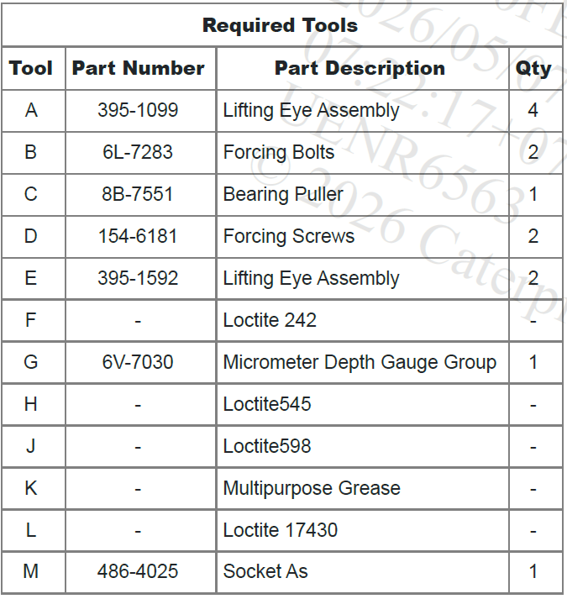

1 | TOOL YANG DIPERLUKAN

 |  |  | NOTICE : Jaga Kebersihan Part atau Component dari Kontaminasi Kotoran. Kontaminasi Kotoran dapat menyebabkan Umur Component menjadi lebih Pendek dan cepat rusak.

2 | INSTALL BEARING CUP

 |  |  |  | Pasang Bearing Cup (44) yang sudah didinginkan kedalam Case (1)

3 | INSTALL BEARING CUP
 |  |  |  | Pasang bearing cup (43).

4 | OUTPUT GEAR |  |  | Gunakan Tool (E) dan alat angkat yang sesuai untuk install output gear (37) kedalam case. Berat Berat Output Gear (37) sekitar 74 kg (163 lb). Install gear (37). |  |  | 74 Kg

5 | ROLL PIN
 |  |  |  | Install roll pin (42) pada output shaft (36).

6 | OUTPUT SHAFT
 |  |  |  | Install spacer (41) pada output shaft (36).

7 | BEARING CONE |  |  | Panaskan Bearing Cone (40) menggunakan Bearing Heater kemudian Pasang Bearing Cone (40).dan Specer (39) pada Output Shaft (36).

8 | COLLAR |  |  | Install collar (38) pada output shaft (36).

 |  |  |  | Posisikan output Shaft (36) seperti yang ditunjukkan pada ilustrasi 8. Gunakan Tool (A) dan alat angkat yang sesuai untuk menurunkan housing (1) dan Output Gear (37) ke Output Shaft (36). Berat housing (1) dan output gear (37) sekitar 550 kg (1213 lb). Pasang housing (1) dan output gear (37) ke output Shaft (36). Letakkan housing (1) di atas penyangga yang sesuai.

9 | OUTPUT SHAFT HOUSING |  |  |  |  |  | 550 Kg

10 | RETAINING RING |  |  | Install retaining ring (35).

11 | KEY SHAFT |  |  | Install keys (33)pada shaft (32). Gunakan Alat Press yang sesuai untuk install gear (31) pada shaft (32). Pastikan keys (33) sejajar dengan gear (32).

12 | RETAINING RING |  |  | Install retaining ring (30) pada shaft (32).

13 | GEAR SHAFT |  |  | Panaskan bearing cone (29) dengan Bearing Heater kemudian pasang Bearing Cone (29) pada Shaft Gear.

14 | INBOARD SIDE |  |  | Panaskan bearing (34) menggunakan Bearing Heater kemudian Pasang bearing (34) pada inboard side dari input shaft assembly (28). Note: Outboard bearing (34) akan dipasang pada Tahap selanjutnya.

15 | INPUT SHAFT |  |  | Install input shaft assemblies (28).

16 | ITERMEDITE SHAFT |  |  | Berdua untuk install intermediate shaft assemblies (27). Berat intermediate shaft assemblies (27) sekitar 32 kg (71 lb). Install intermediate shaft assemblies (27). Gunakan Tool (E) untuk sealing surface.
 |  |  |  |  |  |  | 32 Kg

17 | GEAR BOX COVER |  |  | Gunakan Tool(A) dan alat angkat yang sesuai untuk install gearbox cover (24). Berat gearbox cover (24) sekitar 115 kg (254 lb). Gunakan Tool (F) bolts (22) dan (23). Install gearbox cover (24), bolts (22), dan (23).
 |  |  |  |  |  |  | 115 Kg

18 | BEARING CUP |  |  | Dinginkan bearing cup (17) kemudian Install bearing cup (17) pada bearing carrier (15).

19 | BEARING CARRIER
 |  |  |  | Tandai Lokasi pada bearing carrier (15).

20 | CARRIER BEARING |  |  | Gunakan Tool (L) untuk sealing surface. Install bearing carrier (15), bearing (14), dan bolts (16). Line up marks (X) seperti pada illustration 23 .

 |  |  |  | Lock nut (13A) Kencangkan ke Kiri

 |  |  |  | Install cone bearing dan first lock nut (13A). Kencangkan dengan Tangan lock nut (13A) selanjutnya bearing cone. Putar Shaft sebanyak tiga putaran untuk memasang Seat Bearing sepenuhnya.
21 | SEAT BEARING

 |  |  |  | GunakanTool (M) untuk kencangkan lock nut (13A) dengan Torque 339 N·m (250 lb ft) untuk mendapatkan zero end play dari cone bearing. Putar shaft tiga Putaran untuk memastikan bearing duduk. Kendorkan locknut (13A) 15 sampai 20 derajat untuk sett preload dari cone bearing 0.127 ± 0.178 mm (0.0050 ± 0.0070 inch).

 |  |  |  |  |  |  | 339 N.m (250 lb ft)

 |  |  | ACTUAL

 |  |  |  | Gunakan Tool (H) untuk Set Screws (12A). Install set screws (12A). Kencangkan set screws (12A) dengan Torque 68 N·m (50 lb ft). |  |  | 68 N.m ( 50 lb ft )

 |  |  | ACTUAL

22 | LOCK NUT

 |  |  |  | Lock nut (13) Putar kekiri untuk Mengencangkannya

 |  |  |  | Install lock nut (13) pada lock nut (13A). Gunakan Tool (M) untuk mengencangkan lock nut (13) Torque 339 N·m (250 lb ft). |  |  | 339 N.m (250 lb ft)

 |  |  | ACTUAL

23 | SET SCREWS |  |  | Gunakan Tool (H) untuk set screws (12). Install set screws (12) pada lock nut (13). Kencangakan screws (12) Torque : 68 N·m (50 lb ft).
 |  |  |  |  |  |  | 68N.m (50 lb.ft)

 |  |  | ACTUAL

24 | OUTBOARD INPUT SHAFT |  |  | Install bearing (34) Pada outboard side dari input shaft assembly (28).

25 | RETAINING RING
 |  |  |  | Install retaining ring (26).

26 | BEARING CUP |  |  | Install bearing cup (25).

27 | END PLAY DIMENSION MEASURING |  |  | Gunakan Prosedurberikut untuk menetukan jumlah shim (21)yang digunakan untuk mencapai Pengukuran end play 0.003 to 0.005 mm (0.00012 0.00020 inch)untuk intermediate shaft (27).
 |  |  |  |  |  |  | 0.003 to 0.005 mm

 |  |  |  | GunakanTool (G) untuk mengukur dimension (W).

 |  |  |  | Gunakan Tool (G) untuk mengukur dimension (X). Ukuran distance dari top cover ke top surface dari bearing cup (25).

 |  |  |  | Kurangi dimension (X) dari dimension (W). Tambahkan 0.076 to 0.127 mm (0.003 to 0.005 inch) ke Jumlah dimension (X) dan dimension (W), ini adalah jumlah shims (21) yang dibutuhkan .
 |  |  |  |  |  |  | 0.076 to 0.127 mm

28 | SHIM |  |  | Gunakan Tool (L) pada gearbox cover dan cover (20). Install shims (21), cover (20), dan bolts (19). Gunakan Tool (F) pada bolts (19). Kencangkan bolts (19) dengan Torque 38 N·m (28 lb ft). Gunakan Tool (H) pada plug (18). Install plug (18).

 |  |  |  |  |  |  | 38 N·m (28 lb ft)

 |  |  | ACTUAL

29 | SEAL HOUSING |  |  | Gunakan Tool (L) pada seal housing (10). Jangan biarkan Peralatan (L) apa pun masuk ke saluran oli dari Seal Housing (10). Tandai (X) pada seal housing (10) dan bearing carrier (15).Install seal housing (10).

30 | SEAL HOUSING BOLT TORQUE |  |  | Gunakan Tool (F) pada bolt (9). Install bolts (9). Kencangkan bolts (9) denga Torque 198 N·m (146 lb ft). |  |  | 198 N·m (146 lb ft).

 |  |  | ACTUAL

 |  |  |  | Note: Grease area of sealing lip.

31 | INNER SEAL |  |  | Install inner seal (11) dengan sealing lip menghadap oil chamber. Install outer seal (11) dengan sealing facing menghadap menjauh dari oil chamber.

32 | LIP SEAL HEIGHT |  |  | Ikuti Procedure untuk mengukur lip ketinggian dari seal (8). Dimension (Y) seharusnya : 14.859 to 14.732 mm (0.585 to 0.580 inch).
 |  |  |  |  |  |  | 14.859 to 14.732 mm

 |  |  | ACTUAL

33 | LIP SEAL DIMENSION HEIGHT |  |  | Gunakan Tool (G) untuk mengukur dimension (M). Gunakan Tool (G) untuk mengukur dimension (N). Gunakan Tool(G) untuk mengukur dimension (P). Kurangi dimension (N) dari dimension (M). Catat Hasil dimensi (R). Kurangi dimension (R) dari dimension (P). Catat Hasil dimensi (S). 42. Kurangi dimension (Y) dari dimension (S). Dimensi ini adalah ukuran shim pack yang sesuai untuk setting lip seal pada Ketinggian 14.859 to 14.732 mm (0.585 to 0.580 inch).

 |  |  |  |  |  |  | 4.859 to 14.732 mm

 |  |  | ACTUAL

34 | LIP SEAL |  |  | Note: Grease area of sealing lip. Install lip seal (8).

35 | TORQUE BOLT SEAL HOUSING |  |  | Pastikan plug (5A) Terpasang pada Seal housing (5). Plug (5A) harus rata atau di bawah permukaan. Gunakan Tooling (L) pada seal housing (5) dan shims (7). Install shims (7) dari Langkah 42 step 42 dan Seal Housing. Gunakan Tool (F) pada bolts (6). Install bolts (6). Kencangkan bolts (6) Torque 65 N·m (48 lb ft).

 |  |  |  |  |  |  | 65 N·m (48 lb ft).

 |  |  | ACTUAL

36 | DUO CONE SEAL |  |  | Install Duo - Cone seal (4) pada seal plate (3) dan case (1).

37 | SEAL PLATE |  |  | GunakanTooling ( J ) pada seal plate (3).

38 | SEAL PLATE |  |  | Gunakan Tool (F) pada bolts (2). Install seal plate (3) dan bolts (2). Kencangkan bolts (2) Torque : 38 N·m (28 lb ft). |  |  | 38 N·m (28 lb ft)

 |  |  | ACTUAL

39 | GREASE FITTING |  |  | Gunakan Tooling (K)pada grease fittings (47) Sampai Rongga nya Penuh. Note: Setelah gearbox putar terpasang, lakukan pemeriksaan dan Preload Check & Adjust.

 |  |  |  | End By: a. Install the rotary gearbox.

REMARKS :

 | ASSEMBLY BY |  |  |  |  | INSPECTED BY |  |  |  |  |  |  | APPROVED BY

 | MECHANIC |  |  |  |  | Quallity Assurance(QA) |  |  |  |  |  | GL/SPV PRODUCTION

MEASURING
MEASURING CHECK SHEET |  |  | WO NUMBER |  |  |  |  |  | DOCUMENT NO
ROTARY HEAD |  |  | COMP.MODEL |  | ROTARY HEAD |  |  |  | PUBLIC DATE
 |  |  | COMP.S/N |  |  |  |  |  | REVISION NO
MD6290 |  |  | UNIT MODEL |  | MD6290 |  |  |  | PAGE

PROCESS |  | START |  |  | MECHANIC NAME
 |  | FINISH

SKETCH DRAWING |  |  |  |  | MEASURING STANDART

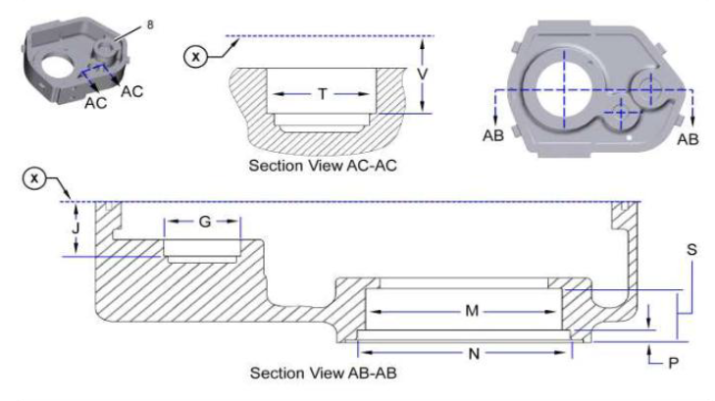
 |  |  |  |  |  | CASE (8) REQUIRED DIMENSION & TOLERANCE
 |  |  |  |  |  | LOCATION | MAX & MIN |  |  | LOCATION |  |  | MAX & MIN
 |  |  |  |  |  | G | MAX | 120.023 mm |  | P |  |  | MAX | 22.81 mm
 |  |  |  |  |  |  | ACTUAL |  |  |  |  |  | ACTUAL
 |  |  |  |  |  | J | MAX | 101.85 mm |  | S |  |  | MAX | 99.82 mm
 |  |  |  |  |  |  | ACTUAL |  |  |  |  |  | ACTUAL
 |  |  |  |  |  | M | MAX | 304.77 mm |  | T |  |  | MAX | 94.973 mm
 |  |  |  |  |  |  | ACTUAL |  |  |  |  |  | ACTUAL
 |  |  |  |  |  | N | MAX | 329.54 mm |  | V |  |  | MAX | 180.85 mm
 |  |  |  |  |  |  | ACTUAL |  |  |  |  |  | ACTUAL
 |  |  |  |  |  | X | Datum Surface - X

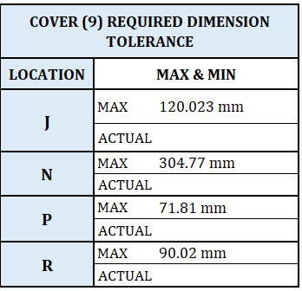
 |  |  |  |  |  | COVER (9) REQUIRED DIMENSION TOLERANCE
 |  |  |  |  |  | LOCATION | MAX & MIN
 |  |  |  |  |  | J | MAX | 120.023 mm
 |  |  |  |  |  |  | ACTUAL
 |  |  |  |  |  | N | MAX | 304.77 mm
 |  |  |  |  |  |  | ACTUAL
 |  |  |  |  |  | P | MAX | 71.81 mm
 |  |  |  |  |  |  | ACTUAL
 |  |  |  |  |  | R | MAX | 90.02 mm
 |  |  |  |  |  |  | ACTUAL

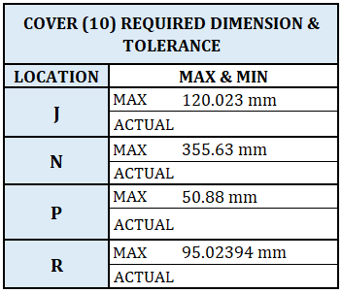
 |  |  |  |  |  | COVER (10) REQUIRED DIMENSION & TOLERANCE
 |  |  |  |  |  | LOCATION | MAX & MIN
 |  |  |  |  |  | J | MAX | 120.023 mm
 |  |  |  |  |  |  | ACTUAL
 |  |  |  |  |  | N | MAX | 355.63 mm
 |  |  |  |  |  |  | ACTUAL
 |  |  |  |  |  | P | MAX | 50.88 mm
 |  |  |  |  |  |  | ACTUAL
 |  |  |  |  |  | R | MAX | 95.02394 mm
 |  |  |  |  |  |  | ACTUAL

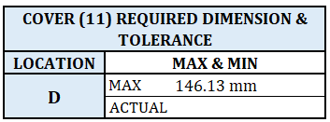
 |  |  |  |  |  | COVER (11) REQUIRED DIMENSION & TOLERANCE

 |  |  |  |  |  | LOCATION | MAX & MIN
 |  |  |  |  |  | D | MAX | 146.13 mm
 |  |  |  |  |  |  | ACTUAL

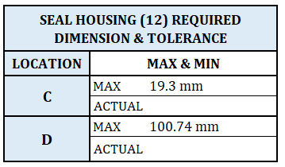
 |  |  |  |  |  | SEAL HOUSING (12) REQUIRED DIMENSION & TOLERANCE
 |  |  |  |  |  | LOCATION | MAX & MIN
 |  |  |  |  |  | C | MAX | 19.3 mm
 |  |  |  |  |  |  | ACTUAL
 |  |  |  |  |  | D | MAX | 100.74 mm
 |  |  |  |  |  |  | ACTUAL

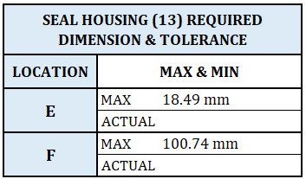

 |  |  |  |  |  | SEAL HOUSING (13) REQUIRED DIMENSION & TOLERANCE
 |  |  |  |  |  | LOCATION | MAX & MIN
 |  |  |  |  |  | E | MAX | 18.49 mm
 |  |  |  |  |  |  | ACTUAL
 |  |  |  |  |  | F | MAX | 100.74 mm
 |  |  |  |  |  |  | ACTUAL

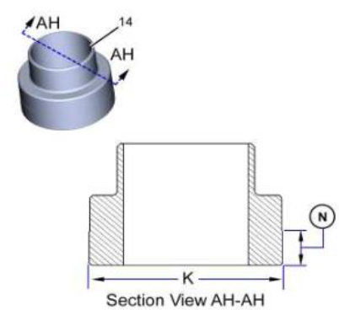

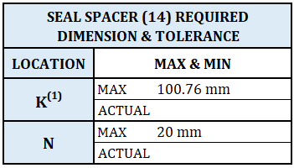

 |  |  |  |  |  | SEAL SPACER (14) REQUIRED DIMENSION & TOLERANCE
 |  |  |  |  |  | LOCATION | MAX & MIN
 |  |  |  |  |  | K(1) | MAX | 100.76 mm
 |  |  |  |  |  |  | ACTUAL
 |  |  |  |  |  | N | MAX | 20 mm
 |  |  |  |  |  |  | ACTUAL

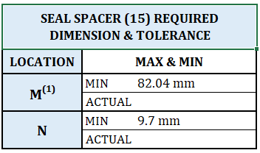

 |  |  |  |  |  | SEAL SPACER (15) REQUIRED DIMENSION & TOLERANCE
 |  |  |  |  |  | LOCATION | MAX & MIN
 |  |  |  |  |  | M(1) | MIN | 82.04 mm
 |  |  |  |  |  |  | ACTUAL
 |  |  |  |  |  | N | MIN | 9.7 mm
 |  |  |  |  |  |  | ACTUAL

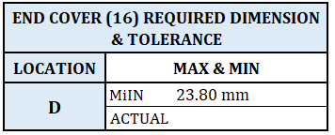

 |  |  |  |  |  | END COVER (16) REQUIRED DIMENSION & TOLERANCE
 |  |  |  |  |  | LOCATION | MAX & MIN
 |  |  |  |  |  | D | MiIN | 23.80 mm
 |  |  |  |  |  |  | ACTUAL

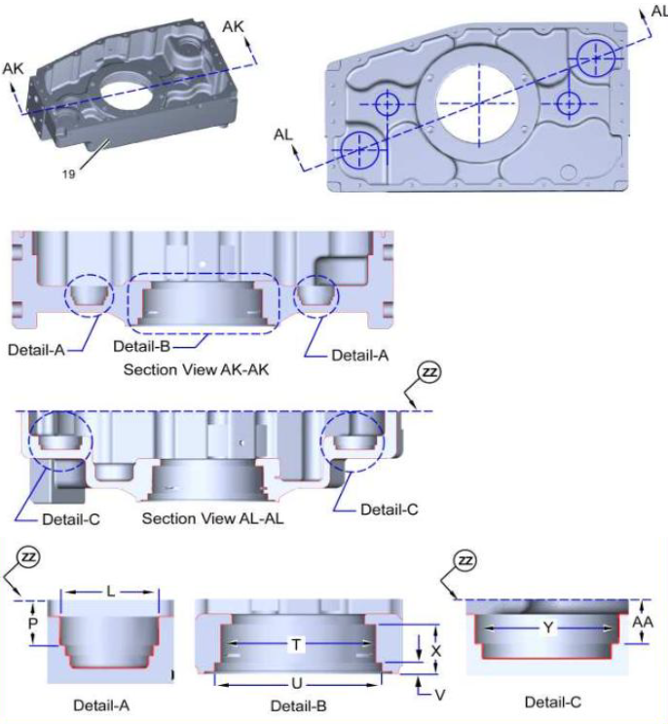
 |  |  |  |  |  | CASE (19) REQUIRED DIMENSION TOLERANCE
 |  |  |  |  |  | LOCATION | MAX & MIN
 |  |  |  |  |  | L | MAX | 94.973 mm
 |  |  |  |  |  |  | ACTUAL
 |  |  |  |  |  | P | MAX | 174.50 mm
 |  |  |  |  |  |  | ACTUAL
 |  |  |  |  |  | T | MAX | 304.77 mm
 |  |  |  |  |  |  | ACTUAL
 |  |  |  |  |  | U | MAX | 329.54 mm
 |  |  |  |  |  |  | ACTUAL
 |  |  |  |  |  | V | MAX | 22.81 mm
 |  |  |  |  |  |  | ACTUAL
 |  |  |  |  |  | X | MAX | 99.82 mm
 |  |  |  |  |  |  | ACTUAL
 |  |  |  |  |  | Y | MAX | 120.02 mm
 |  |  |  |  |  |  | ACTUAL
 |  |  |  |  |  | AA | MAX | 95.50 mm
 |  |  |  |  |  |  | ACTUAL
 |  |  |  |  |  | ZZ | Datum Surface - ZZ

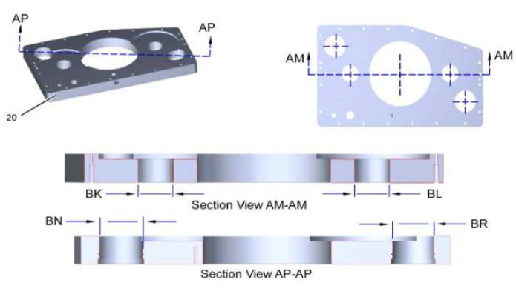
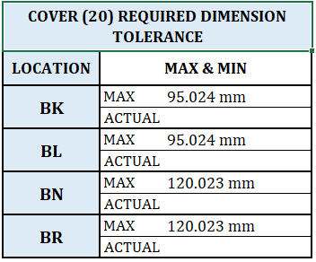
 |  |  |  |  |  | COVER (20) REQUIRED DIMENSION TOLERANCE
 |  |  |  |  |  | LOCATION | MAX & MIN
 |  |  |  |  |  | BK | MAX | 95.024 mm
 |  |  |  |  |  |  | ACTUAL
 |  |  |  |  |  | BL | MAX | 95.024 mm
 |  |  |  |  |  |  | ACTUAL
 |  |  |  |  |  | BN | MAX | 120.023 mm
 |  |  |  |  |  |  | ACTUAL
 |  |  |  |  |  | BR | MAX | 120.023 mm
 |  |  |  |  |  |  | ACTUAL

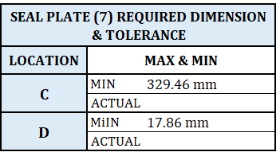
 |  |  |  |  |  | SEAL PLATE (7) REQUIRED DIMENSION & TOLERANCE
 |  |  |  |  |  | LOCATION | MAX & MIN
 |  |  |  |  |  | C | MIN | 329.46 mm
 |  |  |  |  |  |  | ACTUAL
 |  |  |  |  |  | D | MiIN | 17.86 mm
 |  |  |  |  |  |  | ACTUAL

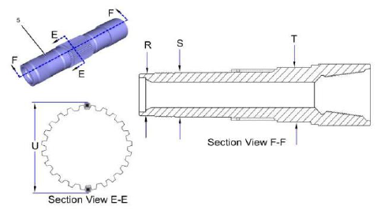
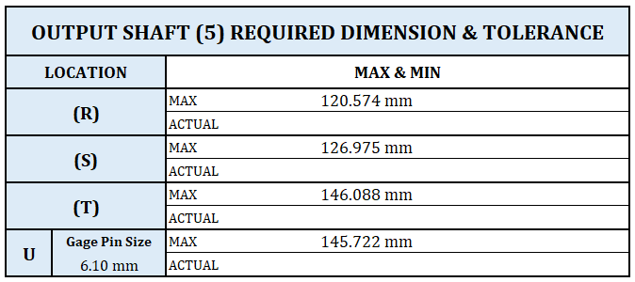
 |  |  |  |  |  | OUTPUT SHAFT (5) REQUIRED DIMENSION TOLERANCE
 |  |  |  |  |  | LOCATION | MAX & MIN
 |  |  |  |  |  | (R) | MAX | 94.973 mm
 |  |  |  |  |  |  | ACTUAL
 |  |  |  |  |  | (S) | MAX | 174.50 mm
 |  |  |  |  |  |  | ACTUAL
 |  |  |  |  |  | (T) | MAX | 304.77 mm
 |  |  |  |  |  |  | ACTUAL
 |  |  |  |  |  | U | MAX | 329.54 mm
 |  |  |  |  |  |  | ACTUAL

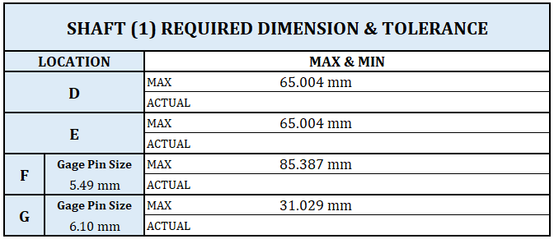

 |  |  |  |  |  | GEAR (2) REQUIRED DIMENSION & TOLERANCE
 |  |  |  |  |  | LOCATION | GAGE PIN SIZE |  |  | MAX & MIN
 |  |  |  |  |  | E | 5.49 mm (0.216 Inch) |  |  | MIN |  | 277.11 mm
 |  |  |  |  |  |  |  |  |  | ACTUAL

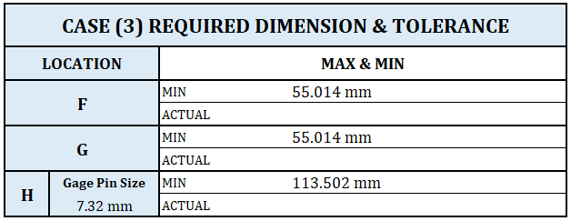

 |  |  |  |  |  | GEAR (4) TEETH & SPLINES REQUIRED DIMENSIONS
 |  |  |  |  |  | LOCATION | GAGE PIN SIZE |  |  | MAX & MIN
 |  |  |  |  |  | (C) | 7.32 mm (0.288 Inch) |  |  | MIN |  | 480.13620 mm
 |  |  |  |  |  |  |  |  |  | ACTUAL
 |  |  |  |  |  | (D) | 5.49 mm (0.216 Inch) |  |  | MAX |  | 128.811 mm
 |  |  |  |  |  |  |  |  |  | ACTUAL

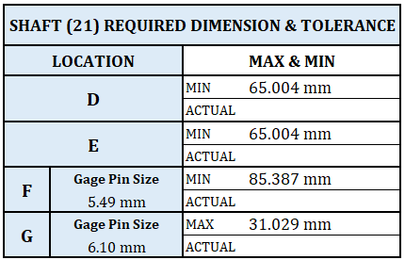

 |  |  |  |  |  | ITEM (22) GEAR TEETH & SPLINES REQUIRED DIMENSION
 |  |  |  |  |  | LOCATION | GAGE PIN SIZE |  |  | MAX & MIN
 |  |  |  |  |  | C | 7.11200 mm (0.280 Inch) |  |  | MIN |  | 479.369 mm
 |  |  |  |  |  |  |  |  |  | ACTUAL
 |  |  |  |  |  | D | 5.48640 mm (0.216 Inch) |  |  | MIN |  | 128.811 mm
 |  |  |  |  |  |  |  |  |  | ACTUAL

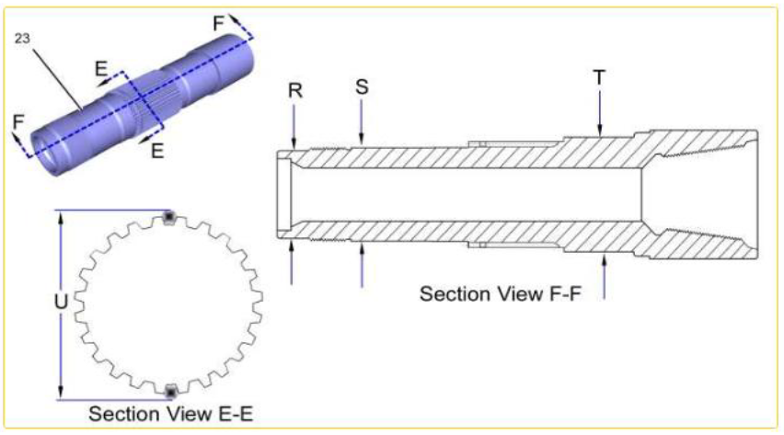
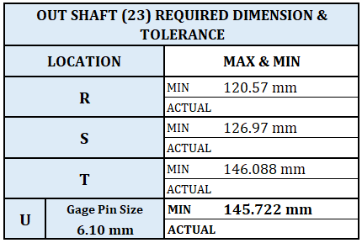

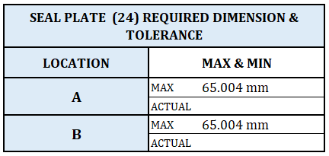

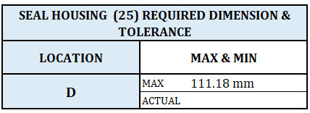

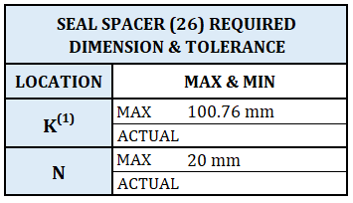

 |  |  |  |  |  | SEAL SPACER (26) REQUIRED DIMENSION & TOLERANCE
 |  |  |  |  |  | LOCATION | MAX & MIN
 |  |  |  |  |  | K(1) | MAX | 100.76 mm
 |  |  |  |  |  |  | ACTUAL
 |  |  |  |  |  | N | MAX | 20 mm
 |  |  |  |  |  |  | ACTUAL

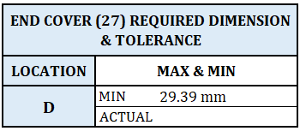
 |  |  |  |  |  | END COVER (27) REQUIRED DIMENSION & TOLERANCE
 |  |  |  |  |  | LOCATION | MAX & MIN
 |  |  |  |  |  | D | MIN | 29.39 mm
 |  |  |  |  |  |  | ACTUAL

 |  |  |  |  |  | GEAR (28) REQUIRED DIMENSIONS & TOLERANCE
 |  |  |  |  |  | LOCATION | GAGE PIN SIZE |  |  | MAX & MIN
 |  |  |  |  |  | E | 5.33 mm (0.210 Inch) |  |  | MIN |  | 276.540 mm
 |  |  |  |  |  |  |  |  |  | ACTUAL

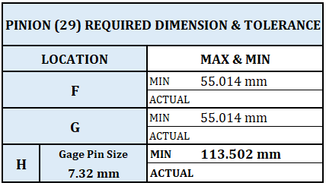

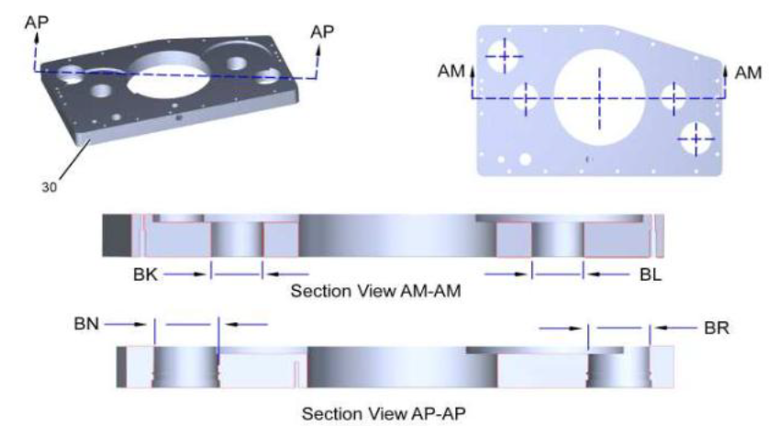
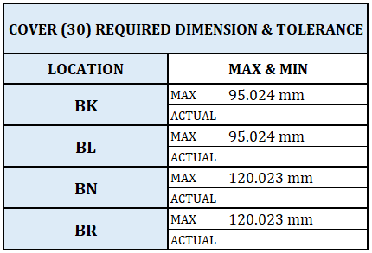

REMARKS :

 | ASSEMBLY BY |  |  | INSPECTED BY |  |  |  |  |  |  | APPROVED BY

 | MECHANIC |  |  | Quallity Assurance(QA) |  |  |  |  |  | GL/SPV PRODUCTION

Sheet1
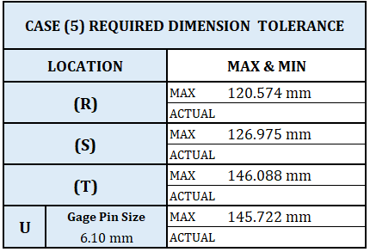
OUTPUT SHAFT (5) REQUIRED DIMENSION & TOLERANCE
LOCATION |  | MAX & MIN
(R) |  | MAX | 120.574 mm
 |  | ACTUAL
(S) |  | MAX | 126.975 mm
 |  | ACTUAL
(T) |  | MAX | 146.088 mm
 |  | ACTUAL
U | Gage Pin Size | MAX | 145.722 mm
 | 6.10 mm | ACTUAL

SHAFT (1) REQUIRED DIMENSION & TOLERANCE
LOCATION |  | MAX & MIN
D |  | MAX | 65.004 mm
 |  | ACTUAL
E |  | MAX | 65.004 mm
 |  | ACTUAL
F | Gage Pin Size | MAX | 85.387 mm
 | 5.49 mm | ACTUAL
G | Gage Pin Size | MAX | 31.029 mm
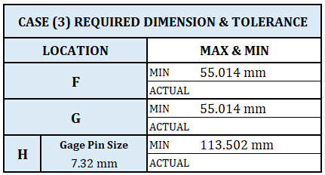
 | 6.10 mm | ACTUAL

CASE (3) REQUIRED DIMENSION & TOLERANCE
LOCATION |  | MAX & MIN
F |  | MIN | 55.014 mm
 |  | ACTUAL
G |  | MIN | 55.014 mm
 |  | ACTUAL
H | Gage Pin Size | MIN | 113.502 mm
 | 7.32 mm | ACTUAL

SHAFT (21) REQUIRED DIMENSION & TOLERANCE
LOCATION |  | MAX & MIN
D |  | MIN | 65.004 mm
 |  | ACTUAL
E |  | MIN | 65.004 mm
 |  | ACTUAL
F | Gage Pin Size | MIN | 85.387 mm
 | 5.49 mm | ACTUAL
G | Gage Pin Size | MAX | 31.029 mm
 | 6.10 mm | ACTUAL

OUT SHAFT (23) REQUIRED DIMENSION & TOLERANCE
LOCATION |  | MAX & MIN
R |  | MIN | 120.57 mm
 |  | ACTUAL
S |  | MIN | 126.97 mm
 |  | ACTUAL
T |  | MIN | 146.088 mm
 |  | ACTUAL
U | Gage Pin Size | MIN | 145.722 mm
 | 6.10 mm | ACTUAL

SEAL PLATE (24) REQUIRED DIMENSION & TOLERANCE
LOCATION |  | MAX & MIN
A |  | MAX | 65.004 mm
 |  | ACTUAL
B |  | MAX | 65.004 mm
 |  | ACTUAL

SEAL HOUSING (25) REQUIRED DIMENSION & TOLERANCE
LOCATION |  | MAX & MIN
D |  | MAX | 111.18 mm
 |  | ACTUAL

PINION (29) REQUIRED DIMENSION & TOLERANCE
LOCATION |  | MAX & MIN
F |  | MIN | 55.014 mm
 |  | ACTUAL
G |  | MIN | 55.014 mm
 |  | ACTUAL
H | Gage Pin Size | MIN | 113.502 mm
 | 7.32 mm | ACTUAL

COVER (30) REQUIRED DIMENSION & TOLERANCE
LOCATION |  | MAX & MIN
BK |  | MAX | 95.024 mm
 |  | ACTUAL
BL |  | MAX | 95.024 mm
 |  | ACTUAL
BN |  | MAX | 120.023 mm
 |  | ACTUAL
BR |  | MAX | 120.023 mm
 |  | ACTUAL

